예시
캡처이미지
이미지 캡쳐 후 부분 대략적으로 표시해주기

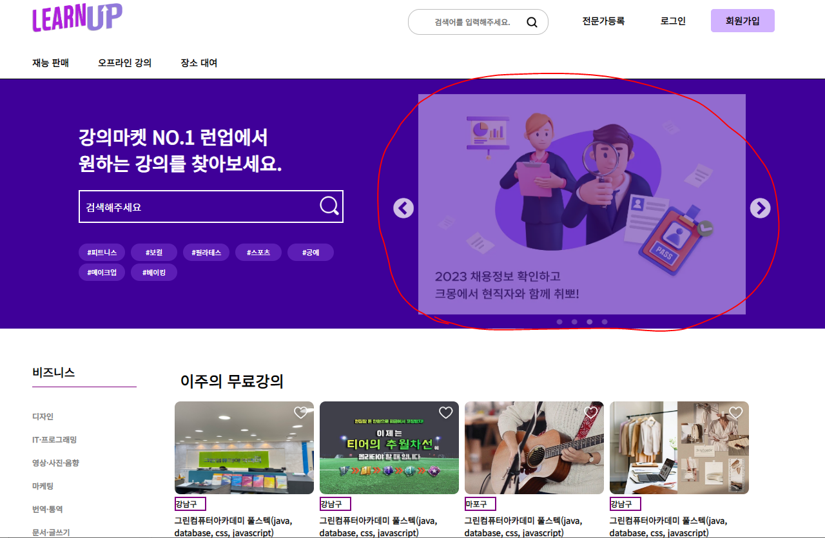

 | 중점사항
 | 발표시 설명하길 원하는 기능들 기재할 것
 | ex ) 사용한 코드, 참고한 api, 데이터베이스 활용, 각 기능 등

 | 사용한 기능
 | slick slide API 적용

 | 기능설명
 | 1. 자동으로 롤링
 | 2. 좌우 화살표로 배너 이동가능
 | 3. 배너 하단 퀵 메뉴로 한번에 이동가능

인덱스
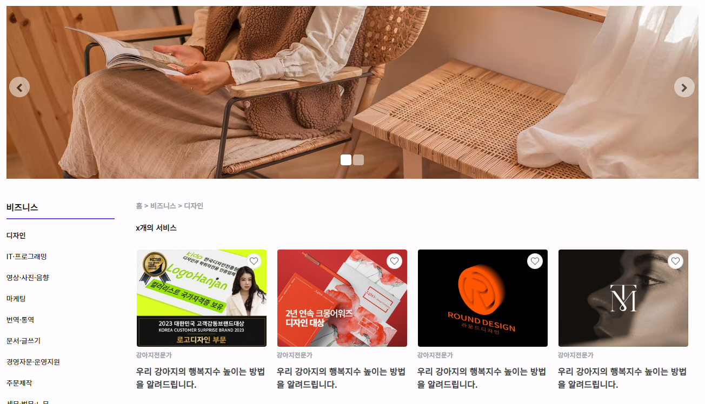
사용한 기능
롤링 슬라이더

기능설명
1. 이미지가 자동으로 롤링됨.
>> 좌우화살표가 클릭될 때 마다 이미지를 포함한 div에 클래스가 생성되면서 페이지가 넘어감, 이전페이지는 클래스가 삭제됨.
2. 좌우 화살표로 배너 이동
>> 해당 좌우화살표(슬라이더 사이드 버튼)를 자동으로 5초마다 클릭하는 기능을 넣어둠.
3. 첫번째 이미지 클릭 시 하단 인기 서비스로 이동.
>> 이미지 클릭했을 때 처음엔 인기서비스보다 낮은 새로 등록된 서비스로 포커스가 되어서
scrollToTarget함수를 사용해 원래 높이보다 조금 높은 곳으로 포커스 될 수 있게 설정함. 슬라이드 애니메이터 형식으로 1초만에 내려가도록 구현함.
4. 두번째 이미지 클릭 시 새로 등록된 서비스로 이동.
>> a태그로 새로등록된 서비스 div id값으로 갈수 있게 href 설정함.
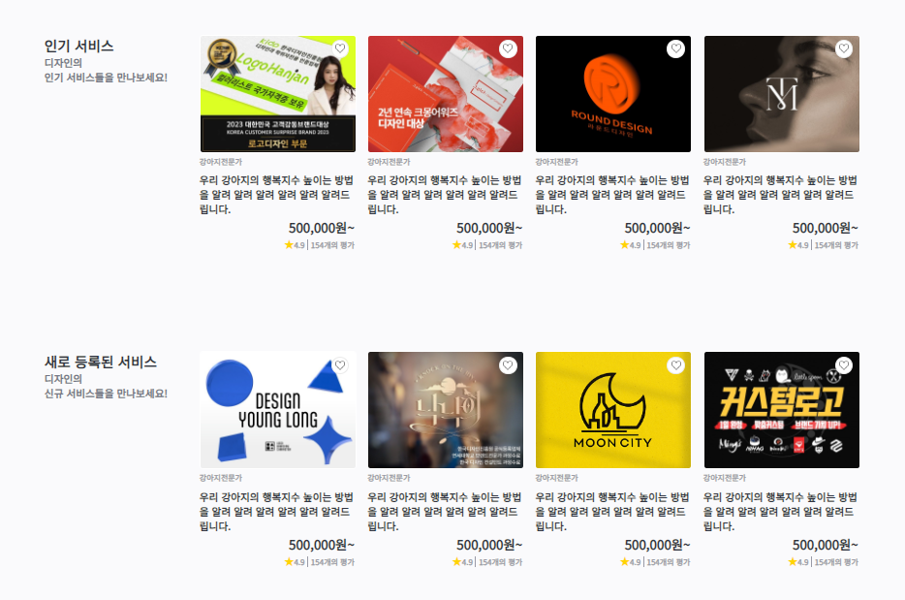
앞으로 수정할 내용
1. 배너 이미지 교체

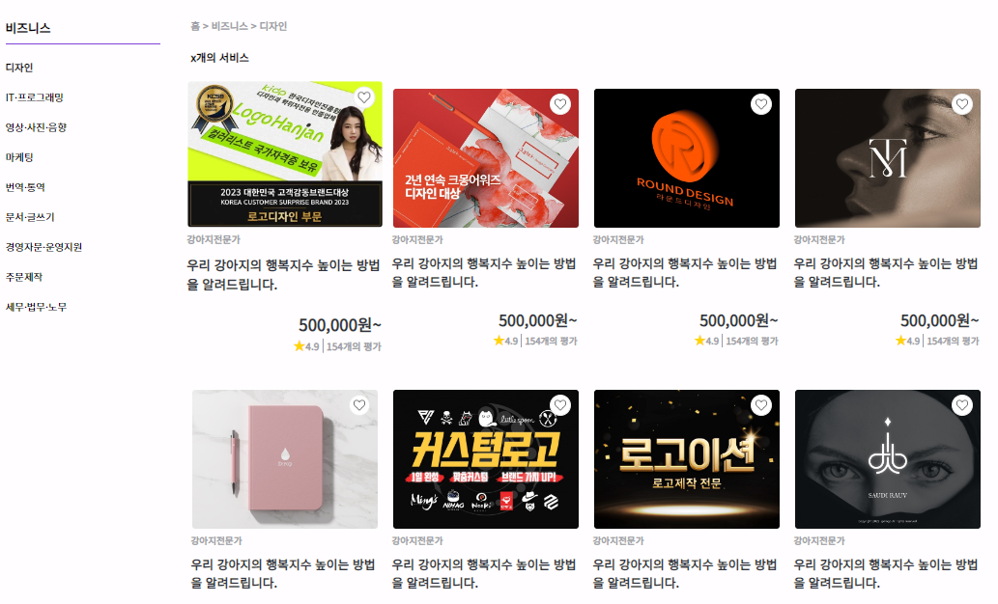
기능설명
1. 각 카테고리별 서비스 이용 가능

앞으로 수정할 내용
1. 데이터베이스 연결

사용한 기능
1. 찜 버튼 이미지 토글
2. 이미지에 마우스 올리면 1.05배 확대

기능설명
1. 서비스 콘텐츠에 마우스를 올리면 1.05배 확대됨.
>> 해당 div에 css로 hover됐을 때, scale값을 1.05로 설정함.
2. 찜버튼을 누르면 하트의 색깔이 변함.
>> 토글 클래스를 활용, 이미지 2개(색깔이 안칠해진 하트, 색깔이 칠해진 하트)를 번갈아가면서 사용
찜버튼을 누를때마다 클래스가 슬라이더 기능처럼 생성되면서 기존꺼는 삭제되는 기능을 활용함.
3. 리뷰 별점 계산, 리뷰갯수 노출
4. 데이터베이스에 등록된 상품을 보여줌.

앞으로 수정할 내용
1. 찜 이미지 변경
2. 데이터베이스 연결

사용한 기능

기능설명
1. 각 페이지별 서비스 콘텐츠는 24개, 24개이상일 때마다 페이지 증가

앞으로 수정할 내용
1. 데이터베이스 연결

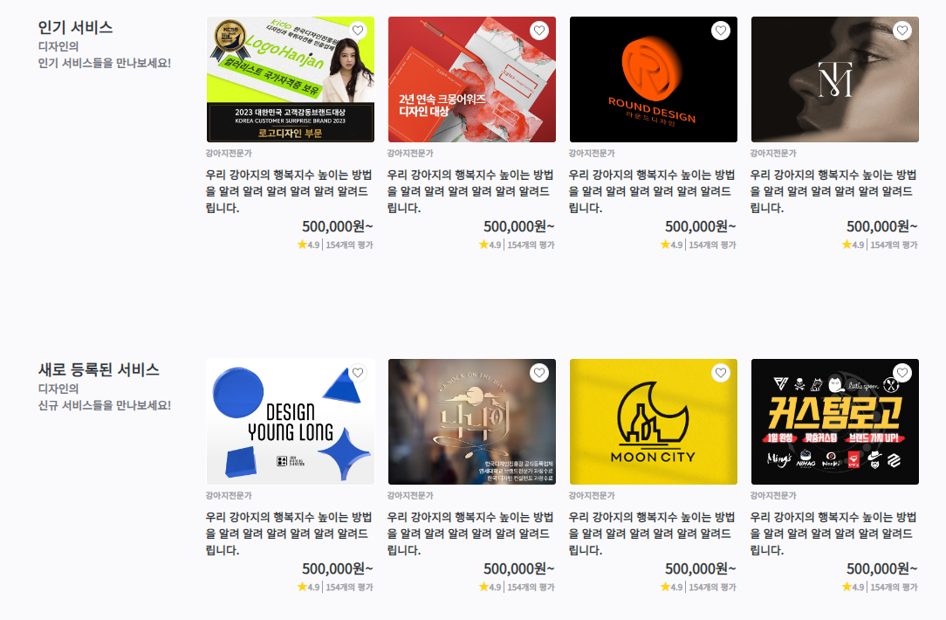
사용한 기능

기능설명
1. 각 카테고리별 인기 서비스 콘텐츠 게시
>> 게시 기준 : 리뷰, 평가 개수가 높은거
>> 가능하다면 매주 변경이 되게끔 설정
2. 각 카테고리별 새로 등록된 서비스 콘텐츠 게시

앞으로 수정할 내용
1. 데이터베이스 연결

공지사항
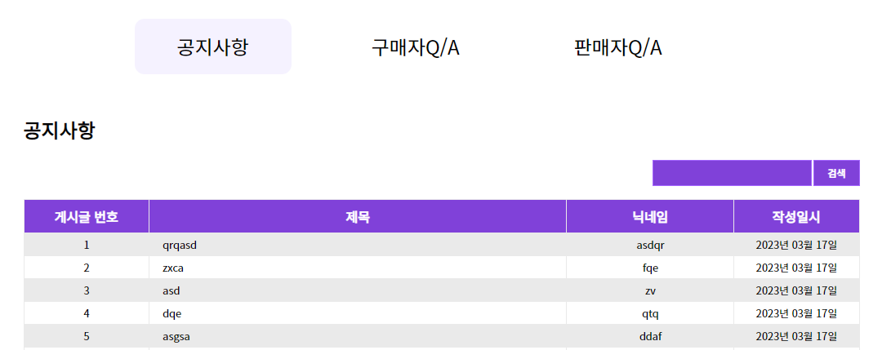
사용한 기능
슬라이더

기능설명
1. 마우스 오버 시 버튼별 jquery 슬라이더 적용
>> 마우스를 올리면 백그라운드 컬러가 적용된 슬라이더가 애니메이션 형식으로 마우스 위치까지 움직임. 이동시간은 0.3초
>> 버튼에서 마우스가 벗어나면 백그라운드 컬러가 적용된 슬라이더가 현재 페이지 쪽으로 돌아감.
>> 백그라운드 컬러는 포지션을 absolute z-index 0으로 설정, 텍스트는 포지션을 relative z-index 1로 설정.
>> 버튼 클릭하면 id파라미터 0(공지사항), 1(구매자Q/A), 2(판매자Q/A)를 넘겨줘서 호출

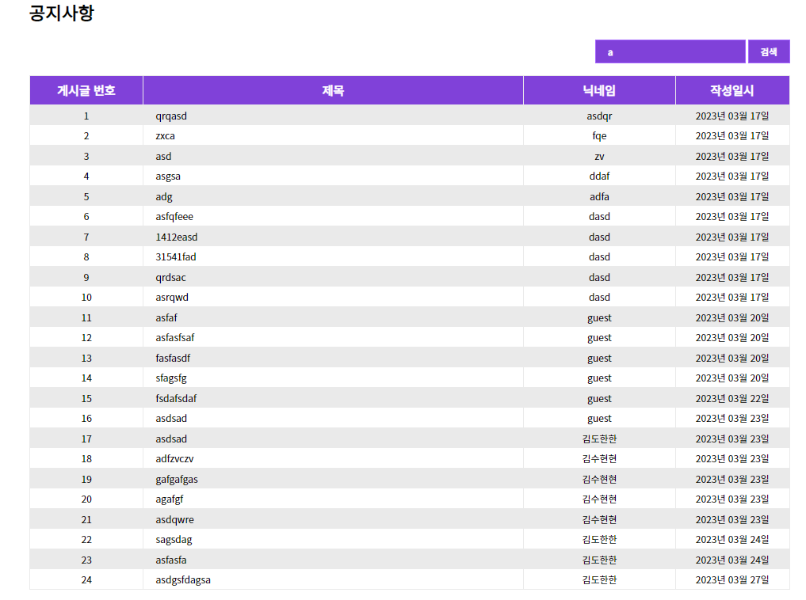

사용한 기능

기능설명
1. 제목 검색 기능
>> 검색을 누르면 검색값 파라미터를 받아와서 텍스트박스 안에 있는 문자를 데이터베이스 출력하는 메소드로 넘겨줌
>> select문에서 (where like %검색값%)을 포함한 제목을 출력함.
>> 검색값을 포함하고 있는 제목 게시글들만 출력이 됨.

사용한 기능

기능설명
1. 공지사항 데이터베이스에 저장된 게시글번호/제목/닉네임/작성일시/조회수를 출력
>> 현재는 조회수는 구현 안한 상태.

앞으로 수정할 내용
1. 조회수 탭도 보이게 만들 예정

기능설명
1. 게시글 작성 불가(로그인 안된 사람만)
>> 로그인할 때 필요한 값들은 session에 담아서 가지고, 로그아웃할 때 session을 삭제함.
>> 세션의 특정 값(닉네임)이 있으면 게시글 작성 가능 / 없으면 불가능.
2. 페이지별 게시글 개수는 20개까지만 보임.
>> 현재는 작업이 안된 사항

앞으로 수정할 내용
1. 페이지별 게시글 개수 20개 구현


사용한 기능

기능설명
1. 엔터키 구현
>> 엔터키가 출력될 때, 표시가 안되는 현상을 수정함.
>> 엔터키의 입력값이 \r\n으로 표현되는데, replace("\r\n", "<br>");로 수정해서 데이터베이스에 엔터가 입력된 거 마다 <br>로 저장되게 함.
>> 출력시에는 replace("<br>", "\r\n");으로 수정해서 엔터처리를 함.
2. 파일 업로드 가능
>> 작성버튼을 서브밋으로 처리, enctype="multipart/form-data"로 설정함.
>> 넘겨받은 파일에서 파일 경로 지정 및 multi값을 받아서 데이터베이스 삽입 메소드에 넣어줌.
>> 파일 저장위치 설정 및 데이터베이스에 파일이름 저장됨.

앞으로 수정할 내용

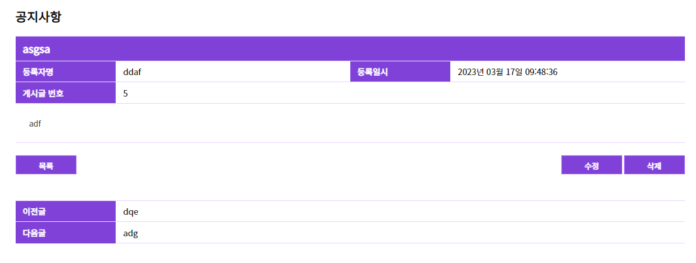
사용한 기능

기능설명
1. 내용 출력
>> 메인에서 파라미터 값을 받음.
>> 데이터 출력 메소드에 파라미터를 넣어 전체 출력 값에서 필요한 제목, 등록자명, 등록일시, 게시글 번호, 내용 등을 출력
2. 본인아니면 수정/삭제가 불가능한 기능 구현
>> session.getAttribute의 일정값이 받아온 데이터의 값이랑 같으면 수정/삭제 가능하게 함.
3. 이전글/다음글
>> 데이터 베이스 출력시 구분할 수 있는 int값을 가진 값을 데이터베이스 메소드에 파라미터를 넘겨줌.
>> 인트값보다 이전 값/다음 값을 limit1로 두고 전체 출력해서 값을 가져옴.
>> 이전글/다음글의 제목을 클릭하면 해당페이지에서 구현이 가능하게끔 해당 페이지에 필요한 파라미터값을 넘겨줌.
>> 이전글과 다음글이 없는 경우에 제목 텍스트에 "이전글이 없습니다." / "다음글이 없습니다."로 구분함.
>> "이전글이 없습니다." / "다음글이 없습니다."를 클릭하면, 경고창이 뜨면서 페이지가 넘어가지 않게 기능 구현.
4. 파일을 등록한 글이면 파일이 보이게끔 기능구현
>> 현재는 안됨.
5. 이미지를 등록한 글이면 이미지가 보이게끔 기능 구현
>> 현재는 안됨.
앞으로 수정할 내용
1. 파일 다운받을 수 있게 설정
2. 이미지 등록한 게시글이면 이미지 파일 보이게 설정


사용한 기능

기능설명
1. 데이터베이스 연결, 기존 데이터 가져와서 수정가능할 수 있게 구현
2. 파일 추가/삭제 기능 구현
>> 현재는 안됨.
3. 파일 이름 누르면 파일 다운로드 기능 구현
>> 현재는 안됨.

앞으로 수정할 내용
1. 파일 추가/삭제 기능 삽입
2. 파일 다운로드 기능 삽입

